상품제안서
이츠 베카골드 카드형 USB메모리 | 상품코드: S00860

 |  |  |  |  |  |  | 02-713-8555 | www.synergygift.co.kr
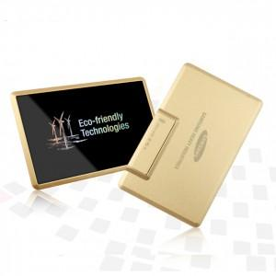

【상세/제작정보】

【인쇄/포장옵션】 | 레이저, 풀칼라 / 포장지포장

【공급단가】 | 수량 | 100~ | 300~ | 500~ | 1,000~ | 2,000~
*VAT별도 | 8G | 9,370원 | 9,220원 | 9,000원 | 8,770원 | 8,620원
 | 16G | 10,000원 | 9,840원 | 9,600원 | 9,360원 | 9,200원
 | 32G | 11,250원 | 11,070원 | 10,800원 | 10,530원 | 10,350원
 | 64G | 14,370원 | 14,140원 | 13,800원 | 13,450원 | 13,220원

【상품 URL】 | https://www.synergygift.co.kr:443/src/goods_detail.php?gdno=15546

